Table 1
EL VALLE
SERVICIO REGIONAL DE SALUD
HOSPITAL REGIONAL TAIWAN 19 DE MARZO
Estados Financieros Al 31 de Julio 2026
EI• VALLE Julio, 2026 Azua de Coinpostela R.D República Dominicana


Hospital Regional Taiwán 19 de Marzo Estado de SiNación Financiera Al 31 de JuUo 2026 (Valores en RD$)
AcGvos AcGvos corrientes Efectivo y equivalentes de efectivo (Nota 1) Cuenta por cobrar a corto plazo (Nota 2) Inventarios (Nota 3) Total activos corrientes Total acüvos Pasivos Pasivos corrientes Cuentas por pagar a coúo plazo (Nota) Retenciones y acumulaciones por pagar (Nota ) Total pasivos corrientes Total pasivos Activos Netos/Patrimonio (Nota 4) Patrimonio Resultados positivos (ahorro) / negativo (desahorro) Total activos netos/patrimonio Total pasivos y acGvos netos/patrimonio | 12,055,033 49 l0,1l7,d25.26 8,638,701.84 30,811,360.59 30,811,360.59 72,766,335.42 0.00 72,766,335.42 (42,206,671.33) 251,696.50 (41,954,974.83) 30,811,360.59 P ‹1 g i n a 2 | 10

Table 3
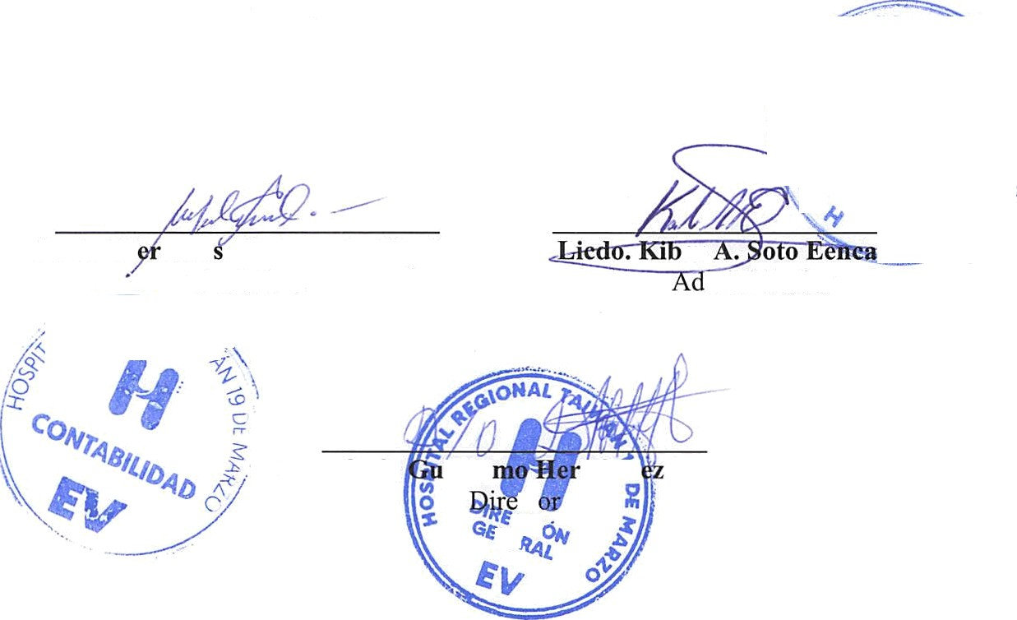
HOSPITAL REGIONAL TAIWAN 19 DE MARZO Firmas a los Estados Financieros Del ejercicio terminado al 31 de Julio 2026
Leda. M ce'de M. Acevedo Ciprian Cortadora | ,O er iñinistrador
Dr. Efraín iller ñáiid Solano ct

Table 6
Inventarios
Un detalle de las partidas de inventario al 31 de Julio es como sigue:
Nota: 3
Descripción |  | Monto
Inventario de Útiles y Suministro de Oficina |  | 1,572,686.64
Inventario Medicamentos |  | 3,415,259.57
Inventario de Material Med. Quirujicos |  | 3,650,755.63
Total Inventario |  | 8,638,701.84
8. Activos Netos/Patrimonio
Al 31 de Julio 2026 la composición de los activos netos/patrimonio de SRS es como sigue:
Capital | ($42,528,657.93)
Resultados positivos (ahorro)/negativo (desahorro) | $251,696.50
Resultado acumulado Total Patrimonio Neto | ($42,276,961.43)
9. Ingresos
Un detalle de los ingresos por transferencias al 31 de Julio 2026 es como sigue:
Nota: 4
Monto
Detalle
Nota: 5

Ingresos con Contraprestación de Servicios |  |  | Monto
Venta de Servicios |  |  | 10,778,440.88
Sub-Total |  |  | 10,778,440.88
Total |  |  | 10.778.440.88

